CEE Equity
CENTRAL AND EASTERN EUROPEAN EQUITY

CHARAKTERISTIKA FONDU
STRUKTURA FONDU
40,80% finanční služby | 40.80%
4,80% spotřeba - cyklická | 4.80%
5,50% materiály | 5.50%
3,10% zdravotnictví | 3.10%
3,30% komunikační služby | 3.30%
1,60% hotovost | 1.60%
13,80% utility | 13.80%
7,60% ostatní | 7.60%
19,40% energetika | 19.40%
Název fondu: | Central and Eastern European Equity

AKCIOVÝ FOND
Investiční manažer: | Generali Investments Partners S.p.A.
Hodnota fondu: | 70,06 mEUR
Počátek obchodování: | 2004-04-23
Investiční cíl: Fond investuje především do akcií společností, které leží či mají největší příjmy z operací ve střední a východní Evropě a jsou kótované na burzách členů CEE. Investičním cílem je dosáhnout dlouhodobý růst investovaného kapitálu a překonat výkonnost benchmarku (který je MSCI EFM Selected Countries Special Weighted – Net Total Return Index).

POPLATKY GENERALI ČESKÁ POJIŠŤOVNA A.S.*
TOP 10
GENERALI INVESTMENTS LUXEMBOURG SA
Rozdíl mezi nákupním a prodejním kurzem podílových jednotek: | Běžné/jednorázové pojistné: 5 %/0 % Mimořádné pojistné 2% resp. 3 %** | Společnost |  |  | % v portfoliu | Sektor
Částečný odkup: | 0,25 % z odkoupené částky, minimálně však 50 Kč a maximálně 500 Kč | CEZ AS (CEZ CK) |  |  | 9.71 | utility
Poplatky za přemístění: | V každém poj. roce 2 zdarma, jinak 0,25 % akt. hodnoty přemístěných jednotek, min. 50 Kč a max. 500 Kč. | POLSKI KONCERN NAFTOWY ORLEN |  |  | 9.04 | energie
Poplatky za správu fondu***: | 2 % p.a. | PKO Bank Polski SA (PKO PW) |  |  | 6.22 | finanční služby
* výtah ze sazebníku poplatků k IŽP týkající se fondů, v případě rozdílů platí sazebník poplatků |  | POWSZECHNY ZAKLAD UBEZPIECZE |  |  | 5.58 | finanční služby
** závisí na produktu *** náklady za správu fondu jsou započtené v NAV (t.j. v kurzu) |  | OTP BANK PLC (OTP HB) |  |  | 5.01 | finanční služby
KOMENTÁŘ K TRHU
KOMENTÁR TRHU
KOMENTÁŘ TRHU
KOMENTÁŘ TRHU
VÝKONNOST FONDU
 |  | DINO POLSKA SA (DNP PW) |  |  | 4.63 | spotřeba - cyklická
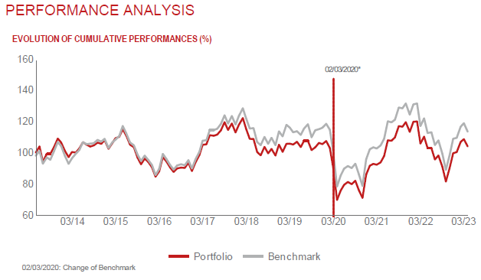 |  | KOMERCNI BANKA AS (KOMB CK) |  |  | 4.55 | finanční služby
 |  | BANCA TRANSILVANIA SA (TLV RE) |  |  | 4.35 | finanční služby
 |  | BANK PEKAO SA (PEO PW) |  |  | 4.07 | finanční služby
 |  | KGHM POLSKA MIEDZ SA (KGH PW) |  |  | 4.06 | materiály

STATISTIKY
 |  | STD | IR | TE | Rating Morningstar(4) |  | Quartile Morn.
 |  | 21.29% | 0.83% | 1.68% | x |  | x
 |  | (1) Standard Deviation (Směrodatná odchylka): míra rizika, volatilita výkonnosti fondu. (2) Information Ratio (Informační poměr): poměr průměrně dosaženého výnosu oproti odchylce od indexu. (3) Tracking Error: směrodatná odchylka rozdílu výkonnosti fondu a jeho benchmarku.

VÝKONNOST (EUR)

 |  | 1 měsíc (%) | YTD (%) |  | 1 rok (%) | od počátku (%)
Central and Eastern European Equity (ISIN: LU0145470703) |  | -5.18 | 1.60 |  | -10.72 | -29.04
Benchmark * |  | -4.55 | 3.59 |  | -6.96 | 80.04
Excess Return |  | -0.63 | -1.99 |  | -3.76 | -109.08
Březen 2023
* MSCI EFM Selected Countries Special Weighted – Net Total Return Index
Hodnota investice do podílových fondů může růst, klesat nebo stagnovat podle situace na finančních trzích. Minulé výnosy nejsou zárukou výnosů v budoucnu.

